Чит - лист на поле "Дата"
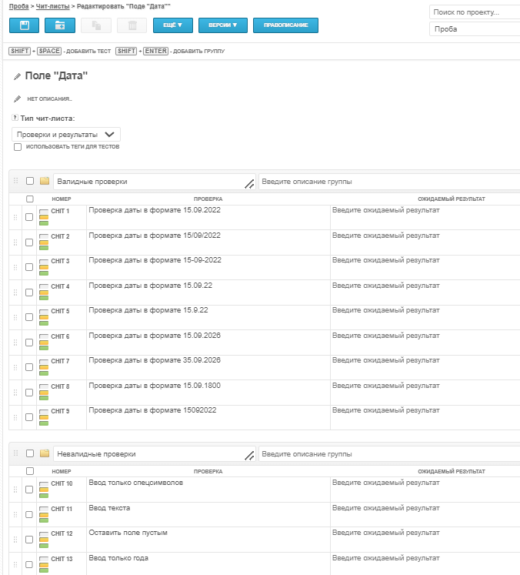
Валидные проверки поля Дата | Статус проверки | Вводимые данные
Проверка даты в формате 15.09.2022 | Пройдена | 2022-09-15
Проверка даты в формате 15/09/2022 | Пройдена | 2022-09-15
Проверка даты в формате 15-09-2022 | Пройдена | 2022-09-15
Проверка даты в формате 15.09.22 | Пройдена | 2022-09-15
Проверка даты в формате 15.9.22 | Пройдена | 2022-09-15
Проверка даты в формате 15.09.2026 | Не пройдена | 2026-09-15
Проверка даты в формате 35.09.2026 | Не пройдена | 35.09.2026
Проверка даты в формате 15.09.1800 | Не пройдена | 15.09.1800
Проверка даты в формате 15092022 | Не пройдена | 15092022
Невалидные проверки поля Дата | Статус проверки | Вводимые данные
Ввод только спецсимволов | Не пройдена | %!?
Ввод текста | Не пройдена | год двадцать второй
Оставить поле пустым | Пройдена
Ввод только года | Не пройдена | 2022

Чит - лист проверки чекбоксов
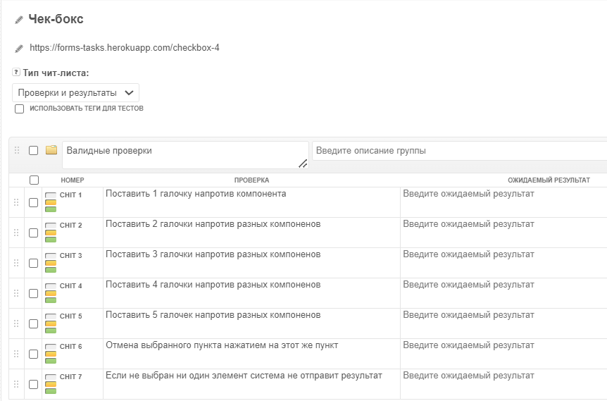
Валидные проверки Чек-бокса | Статус проверки | Действие
Поставить 1 галочку напротив компонента | Пройдена | 1 галочка напротив пункта Каши
Поставить 2 галочки напротив разных компоненов | Пройдена | 2 галочки напротив пунктов Каши и Овощи
Поставить 3 галочки напротив разных компоненов | Не пройдена | 3 галочки напротив пунктов Каши, Овощи, Чай и кофе
Поставить 4 галочки напротив разных компоненов | Не пройдена | 4 галочки напротив пунктов Каши, Овощи, Чай и кофе, Фрукты
Поставить 5 галочек напротив разных компоненов | Не пройдена | 5 галочек напротив всех пунктов
Отмена выбранного пункта нажатием на этот же пункт | Пройдена | Ставим галочку напротив пунктв Каши и еще раз кликаем на эту же галочку
Если не выбран ни один элемент система не отправит результат | Не пройдена | Ничего не выбрано (галочки не стоят нигде)

Чит - лист проверки радиокнопки
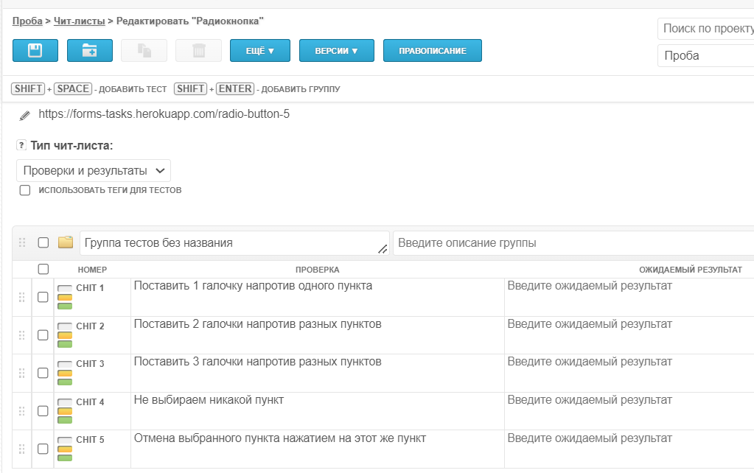
Валидные проверки Радиокнопки | Статус проверки | Действие
Поставить 1 галочку напротив одного пункта | Пройдена | 1 галочка напротив пункта с 10 до 13
Поставить 2 галочки напротив разных пунктов | Не пройдена | 2 галочки напротив пунктов с 10 до 13 и с 13 до 18
Поставить 3 галочки напротив разных пунктов | Не пройдена | 3 галочки напротив всех пунктов
Не выбираем никакой пункт | Не пройдена | Ничего не выбрано (кнопки не горят синим)
Отмена выбранного пункта нажатием на этот же пункт | Пройдена | Выбираем пункт с 10 до 13 и еще раз нажимаем на него

